Descripción
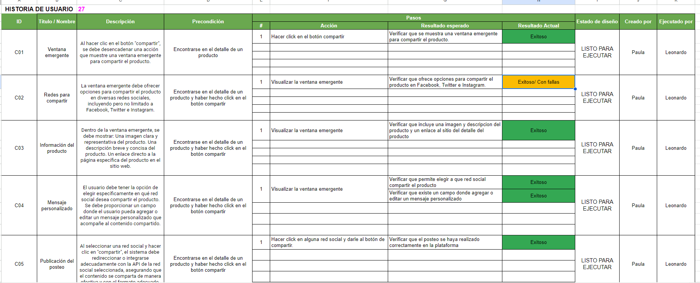
Descripción reglas de color de hojas
CASOS DE PRUEBA SIN REDACTAR
CASOS DE PRUEBA PENDIENTES A EJECUTAR
CASOS DE PRUEBA EJECUTADOS

#27 COMPARTIR
HISTORIA DE USUARIO |  | 27
ID | Título / Nombre | Descripción | Precondición | Pasos |  |  |  | Estado de diseño | Creado por | Ejecutado por
 |  |  |  | # | Acción | Resultado esperado | Resultado Actual
C01 | Ventana emergente | Al hacer clic en el botón "compartir", se debe desencadenar una acción que muestre una ventana emergente para compartir el producto. | Encontrarse en el detalle de un producto | 1 | Hacer click en el botón compartir | Verificar que se muestra una ventana emergente para compartir el producto. | Exitoso | LISTO PARA EJECUTAR | Paula | Leonardo
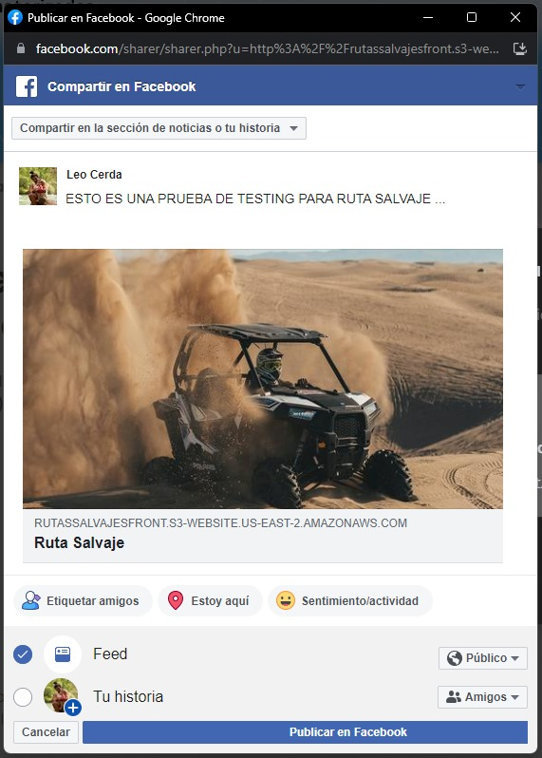
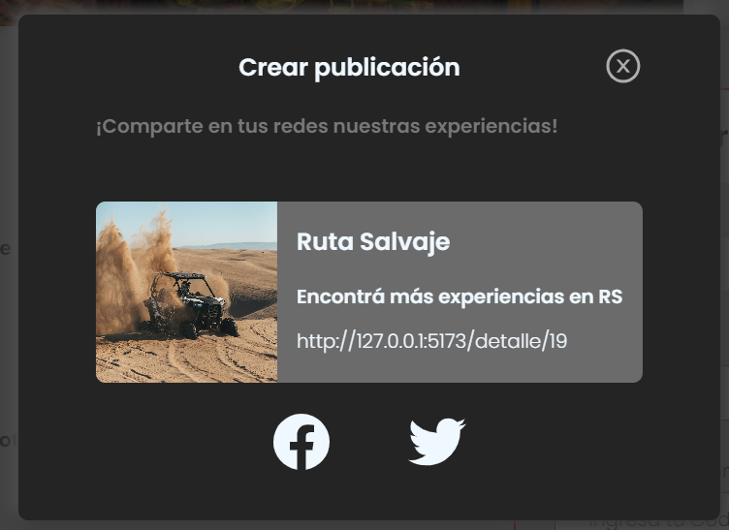


C02 | Redes para compartir | La ventana emergente debe ofrecer opciones para compartir el producto en diversas redes sociales, incluyendo pero no limitado a Facebook, Twitter e Instagram. | Encontrarse en el detalle de un producto y haber hecho click en el botón compartir | 1 | Visualizar la ventana emergente | Verificar que ofrece opciones para compartir el producto en Facebook, Twitter e Instagram. | Exitoso/ Con fallas | LISTO PARA EJECUTAR | Paula | Leonardo

C03 | Información del producto | Dentro de la ventana emergente, se debe mostrar: Una imagen clara y representativa del producto. Una descripción breve y concisa del producto. Un enlace directo a la página específica del producto en el sitio web. | Encontrarse en el detalle de un producto y haber hecho click en el botón compartir | 1 | Visualizar la ventana emergente | Verificar que incluye una imagen y descripcion del producto y un enlace al sitio del detalle del producto | Exitoso | LISTO PARA EJECUTAR | Paula | Leonardo

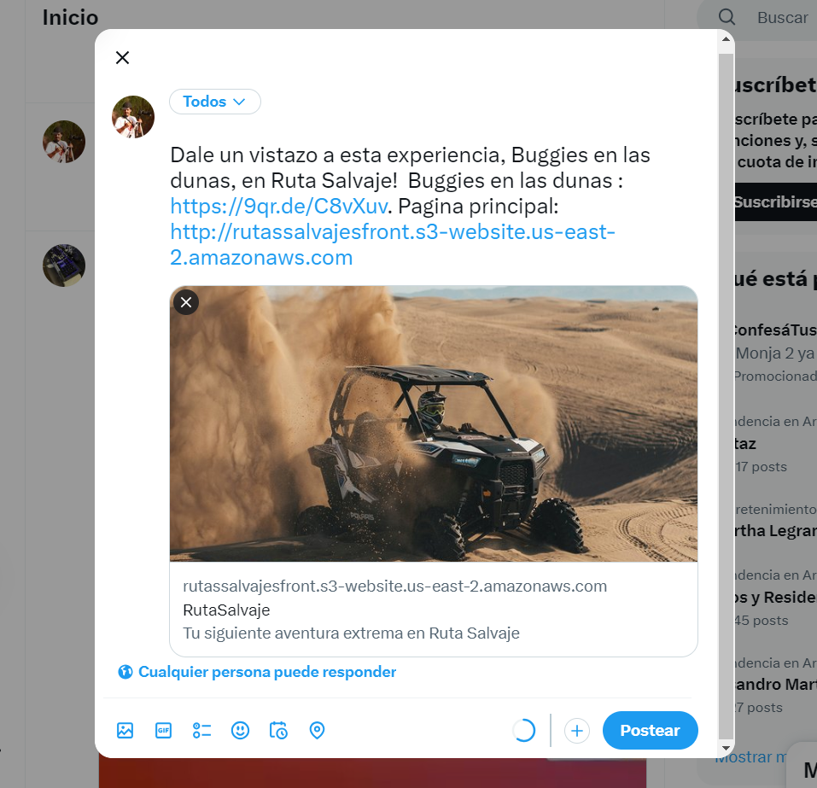
C04 | Mensaje personalizado | El usuario debe tener la opción de elegir específicamente en qué red social desea compartir el producto. Se debe proporcionar un campo donde el usuario pueda agregar o editar un mensaje personalizado que acompañe al contenido compartido. | Encontrarse en el detalle de un producto y haber hecho click en el botón compartir | 1 | Visualizar la ventana emergente | Verificar que permite elegir a que red social compartir el producto | Exitoso | LISTO PARA EJECUTAR | Paula | Leonardo
 |  |  |  |  |  | Verificar que existe un campo donde agregar o editar un mensaje personalizado | Exitoso

C05 | Publicación del posteo | Al seleccionar una red social y hacer clic en "compartir", el sistema debe redireccionar o integrarse adecuadamente con la API de la red social seleccionada, asegurando que el contenido se comparta de manera efectiva y con el formato adecuado. | Encontrarse en el detalle de un producto y haber hecho click en el botón compartir | 1 | Hacer click en alguna red social y darle al botón de compartir. | Verificar que el posteo se haya realizado correctamente en la plataforma | Exitoso | LISTO PARA EJECUTAR | Paula | Leonardo

